Hoja1
 |  | estatura |  | peso kg
 | w1 | x | w2 | y | b | z | Género Estimado | valor red | Género Esperado | Estado
 | 0 | 170 | 1 | 56 | -60 | -4 | Mujer | 0 | Mujer | V
Training | 0 | 172 | 1 | 63 | -60 | 3 | Hombre | 1 | Hombre | V
 | 0 | 160 | 1 | 50 | -60 | -10 | Mujer | 0 | Mujer | V
 | 0 | 170 | 1 | 63 | -60 | 3 | Hombre | 1 | Hombre | V
 | 0 | 174 | 1 | 66 | -60 | 6 | Hombre | 1 | Hombre | V
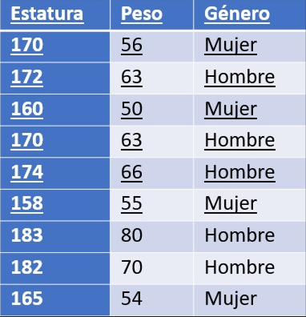
 | 0 | 158 | 1 | 55 | -60 | -5 | Mujer | 0 | Mujer | V
 | 0 | 183 | 1 | 80 | -60 | 20 | Hombre | 1 | Hombre | V
Ecuación: | 0x +y - 60 = 0

Test | 0 | 182 | 1 | 70 | -60 | 10 | Hombre | 1 | Hombre | V
Predicción | 0 | 165 | 1 | 54 | -60 | -6 | Mujer | 0 | Mujer | V

 |  |  |  | Función de Activación (red)

 | Hombre |  | Mujer
172 | 63 | 170 | 56
170 | 63 | 160 | 50
174 | 66 | 158 | 55
183 | 80

